Oppskrift
Godaste AuberginenGodaste Auberginen
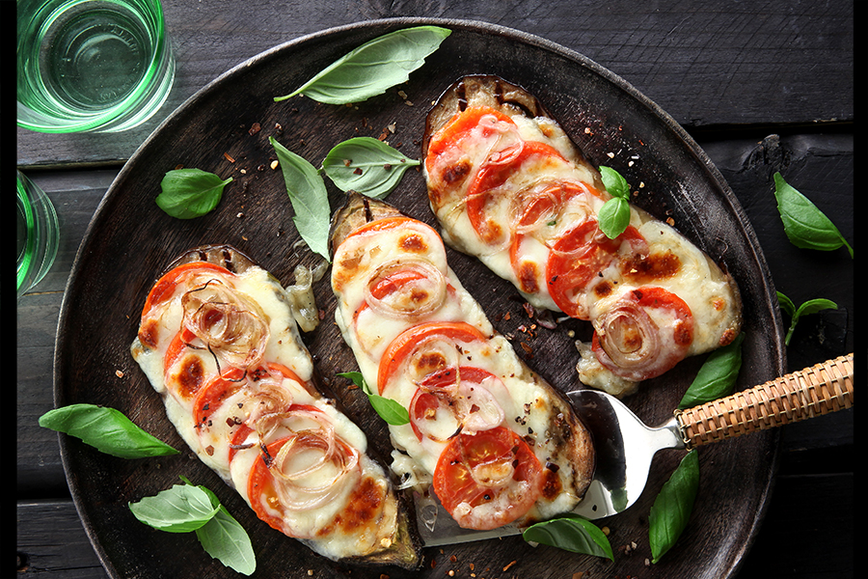

Skär fyra stora skivor aubergine. Pensla dem med grillolja och grilla dem hårt på ena sidan. Vänd på auberginen och lägg på tunt skivad mozarella, tomat, lök och basilikablad. Stäng locket och grilla auberginen tills osten smält och grönsakerna är mjuka.Skär fyra stora skivor aubergine. Pensla dem med grillolja och grilla dem hårt på ena sidan. Vänd på auberginen och lägg på tunt skivad mozarella, tomat, lök och basilikablad. Stäng locket och grilla auberginen tills osten smält och grönsakerna är mjuka.
Number of servingsNumber of servings | 4
EPDEPD | ProductProduct | Per servingPer serving | TotalTotal | QtyPerPackQtyPerPack | PackSizePackSize | PackUnitPackUnit | PackagingPackaging | ItemsItems
 | aubergine aubergine |  | 0 |  |  |  |  | 0
 | Caj P. BBQ Oil Vitlök Caj P. BBQ Oil Vitlök |  | 0 |  |  |  |  | 0
 | mozzarella mozzarella |  | 0 |  |  |  |  | 0
 | plommontomater plommontomater |  | 0 |  |  |  |  | 0
 | schalottenlök schalottenlök |  | 0 |  |  |  |  | 0
 | basilikablad basilikablad |  | 0 |  |  |  |  | 0

 | * Allergens* Allergens

